Sheet1
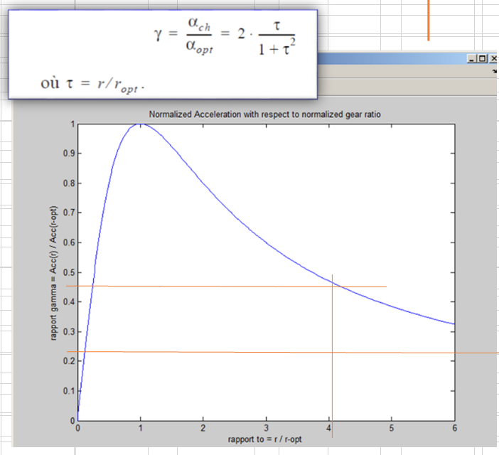
n_red | 181

I_Load | 1.01E-01 | kg.m2 |  | 3.36E-02 | kg.m2

I_red | 8.80E-06 | kg.m2 |  | 8.80E-06 | kg.m2

I_mot | 5.42E-05 | kg.m2 |  | 5.42E-05 | kg.m2

I_Load | 1.01E-01 | kg.m2 |  | 3.36E-02 | kg.m2
I_red_out | 2.88E-01 | kg.m2 | Très faible | 2.88E-01 | kg.m2 | Très faible
I_mot_out | 1.78E+00 | kg.m2 |  | 1.78E+00 | kg.m2

I_r_out | 2.16E+00 | kg.m2 |  | 2.10E+00 | kg.m2

*) Noter que l'inertie du moteur est dominante

r_opt | 43.2 |  |  | 24.9

r/r_opt | 4.2 |  |  | 7.3

